Worksheet
 | Alklima B.V.
 | Van Hennaertweg 29
 | 2952 CA Alblasserdam
 | NEDERLAND
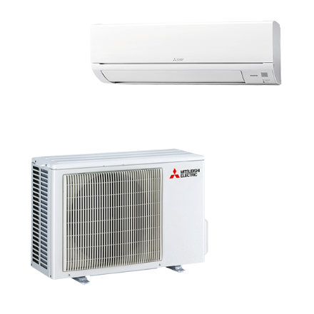
Code | WS-TP50I SET
Product | RAC server 5,0 kW wandunit set

Vermogen & prestaties
Naam |  | Waarde | Eenheid
Koelcapaciteit |  | 1.50 - 5.70 | kW
EER / SEER (koeling) |  | 3.45 / 8
Energie-efficiëntieklasse koelen |  | A++
Jaarlijks energieverbruik koelen (Hce=350 uur - vollast) |  | 218 | kWh

Elektrische gegevens
Naam |  | Waarde | Eenheid
Voeding, fase & frequentie |  | 230V / 1~N+a / 50 Hz
Opgenomen vermogen bij koelen |  | 1.45 | kW
Maximaal opgenomen vermogen |  | 2 | kW
Maximale stroomsterkte (MCA) |  | 9.6 | A
Afzekering apparaat |  | 12 | A
Aansluiting voeding |  | Op binnen-unit
Bekabeling tussen buiten- en binnen-unit |  | 4x 1,5mm²

Technische gegevens
Naam |  | Waarde | Eenheid
Type koudemiddel (GWP) |  | R32 (675)
Extra vulling per meter leidinglengte |  | 10 | g
Max. leidinglengte |  | 20 | m
Max. hoogteverschil |  | 12 | m
Aantal ventilatiesnelheden |  | 4
Luchtdebiet koelen |  | 606.00 - 984.00 | m³/h
Luchtdebiet buitendeel |  | 1758 | m3/h
Bedrijfstemperatuur koelen (Dry Bulb) |  | -25.00 - 46.00 | °C

Geluidsprestaties
Naam |  | Waarde | Eenheid
Geluidsdrukniveau binnenunit koelen |  | 31.00 - 45.00 | dB(A)
Geluidsvermogenniveau binnenunit |  | 60 | dB(A)
Geluidsdrukniveau buitenunit koelen |  | 47 | dB(A)
Geluidsvermogenniveau buitenunit |  | 61 | dB(A)

Afmetingen & aansluitingen
Naam |  | Waarde | Eenheid
Koelleiding diameters |  | 1/4" - 3/8"
Afmetingen binnen-unit (HxBxD) |  | 305 x 923 x 250 | mm
Uitwendige buisdiameter condensafvoer |  | 16 | mm
Afmetingen buiten-unit (HxBxD) |  | 550 × 800 × 285 | mm

Uitvoering & werking
Naam |  | Waarde | Eenheid
Werkingsprincipe |  | Alleen koelen
Model (binnenunit) |  | Wand (hoog)
Kleur binnenunit |  | Wit
Inverter gestuurd |  | Ja
Voorzien van winterregeling |  | Ja (-15°C)
Met draadloze afstandsbediening |  | Nee
Met afstandsbediening |  | Ja
Met klokprogramma/timer |  | Ja
Met luchtzuiveringsfilter |  | Ja
Met geurfilter |  | Nee
Binnenunit met buitenluchtaansluiting |  | Nee

